Instruções


 |  |  | GUIA DE INSTRUÇÕES DO SISTEMA

 |  |  | NA PÁGINA INICIAL VOCÊ VERÁ A LOGO JUNTAMENTE COM UM BOTÃO
 |  |  | "TAKE FLIGHT" (PEGAR VOO)
 |  |  | CLIQUE NELE PARA COMEÇAR O CADASTRO DE UMA NOVA AERONAVE

AO CLICAR NO BOTÃO O SEGUINTE FORMULÁRIO SERÁ ABERTO:

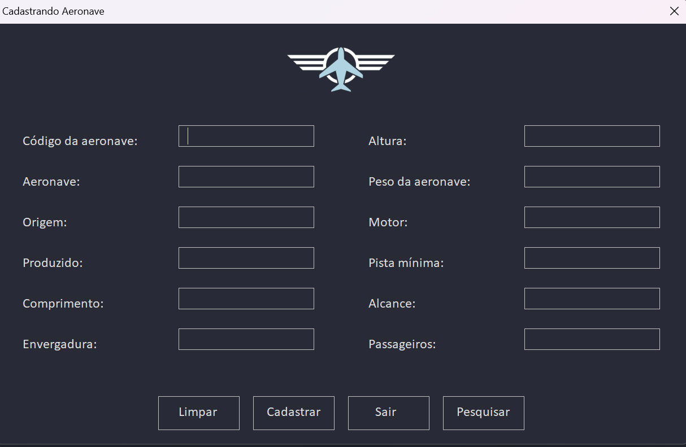

 |  |  |  |  |  | FECHANDO O FORMULÁRIO

 |  |  |  |  | VOCÊ DEVE CLICAR NO BOTÃO "SAIR", CASO QUEIRA FECHAR O FORMULÁRIO
 |  |  |  |  | ASSIM COMO MOSTRADO NA IMAGEM AO LADO

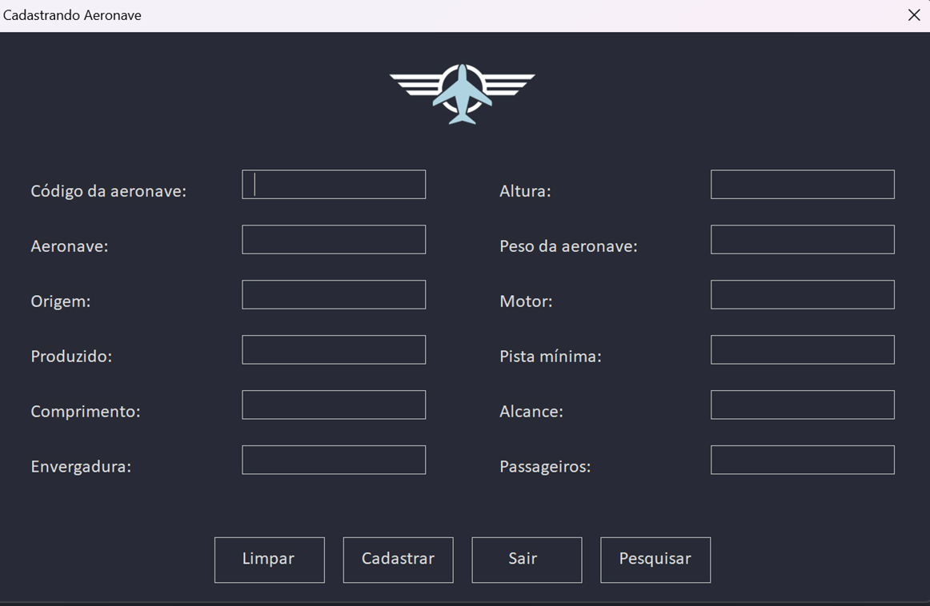
 |  |  |  |  |  | CADASTRAMENTO

 |  |  |  |  | PREENCHA TODOS OS CAMPOS E CLIQUE NO BOTÃO "CADASTRAR" PARA QUE AS
 |  |  |  |  | INFORMAÇÕES SEJAM GRAVADAS NA TABELA

 |  |  |  |  | OBS: O CAMPO "CÓDIGO DA AERONAVE" POSSUI UM NÚMERO ID (IDENTIFICADOR ÚNICO)
 |  |  |  |  | AUTOMÁTICO, PORTANTO AO TENTAR ESCREVER QUALQUER COISA A TEXTBOX SERÁ
 |  |  |  |  | PREENCHIDA IMEDIATAMENTE DE MANEIRA AUTOMÁTICA.

 |  |  |  |  | APÓS CLICAR EM "CADASTRAR" UMA CAIXA DE MENSAGEM SERÁ EXIBIDA
 |  |  |  |  | CONFIRMANDO O PROCESSO:

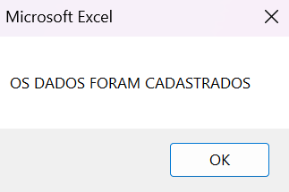


 |  |  |  |  |  | LIMPAR CAMPOS

 |  |  |  |  | CLIQUE NO BOTÃO "LIMPAR" CASO QUEIRA LIMPAR TODOS OS CAMPOS QUE FORAM
 |  |  |  |  | PREENCHIDOS (TEXTBOX), TODOS OS VALORES DENTRO DAS MESMAS SERÃO APAGADOS.

 |  |  |  |  | CLIQUE NO BOTÃO "PESQUISAR" CASO QUEIRA EXCLUIR / PESQUISAR / ATUALIZAR
 |  |  |  |  | UM CADASTRO DE AERONAVES.

 |  |  |  | PESQUISA


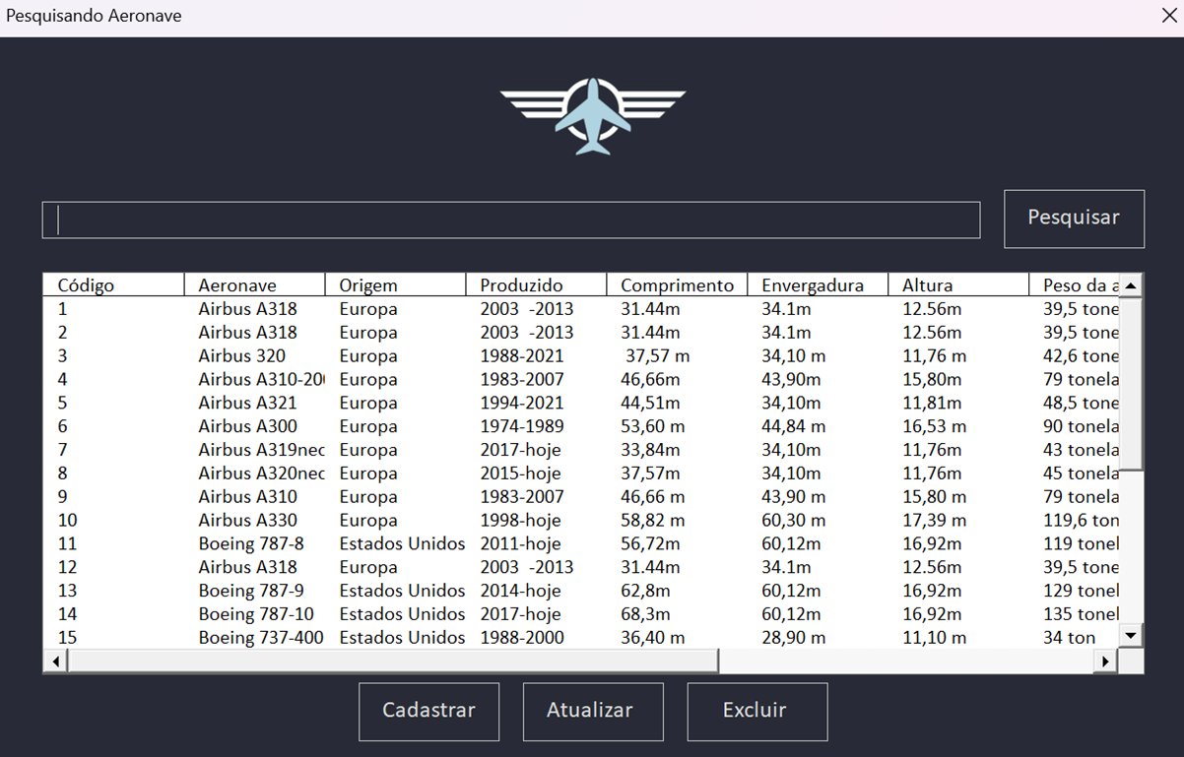

 |  | AO CLICAR NO BOTÃO "PESQUISAR" O SEGUINTE FORMULÁRIO SERÁ ABERTO
 |  | NELE É POSSÍVEL VISUALIZAR A TABELA COM TODAS AS AERONAVES JÁ CADASTRADAS
 |  | BASTA DIGITAR O CÓDIGO OU O NOME DA AERONAVE E CLICAR EM "PESQUISAR"
 |  | LOGO APÓS, O ITEM SERÁ DESTACADO NA LISTBOX

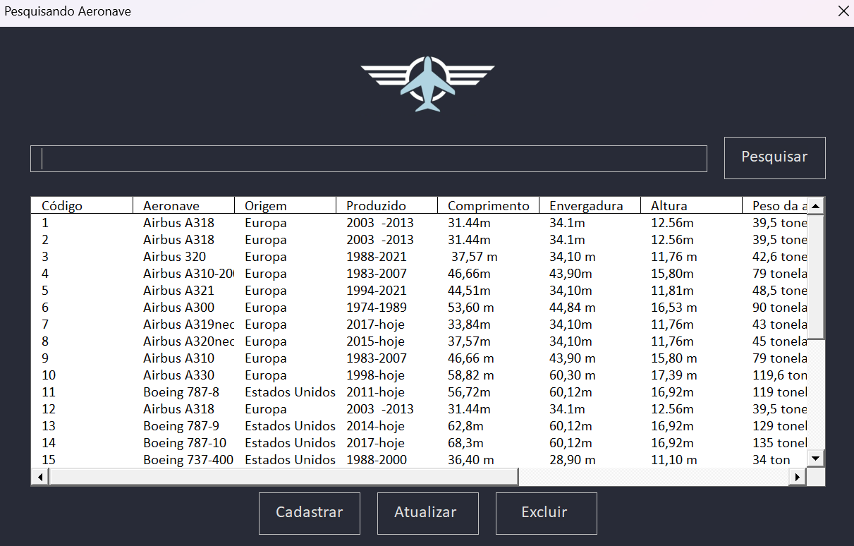
 |  |  |  |  |  | EXCLUSÃO

 |  |  |  |  | PARA REALIZAR A EXCLUSÃO DE DADOS, É NECESSÁRIO SELECIONAR
 |  |  |  |  | A LINHA DESEJADA

 |  |  |  |  | E EM SEGUIDA CLICAR NO BOTÃO "EXCLUIR"

 |  |  |  |  | APÓS SELECIONAR A LINHA DE DADOS DESEJADA E CLICAR EM "EXCLUIR",
 |  |  |  |  | SERÃO EXIBIDAS AS SEGUINTES CAIXAS DE MENSAGEM:

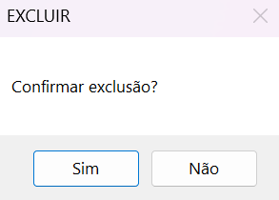
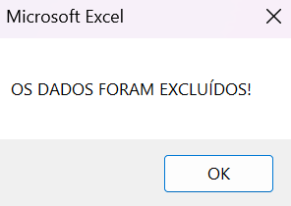

 |  |  |  |  | CLIQUE EM "SIM" PARA CONFIRMAR A EXCLUSÃO
 |  |  |  |  | APÓS APARECERÁ UMA CAIXA DE MENSAGEM INDICANDO QUE OS DADOS
 |  |  |  |  | FORAM EXCLUIDOS, CLIQUE EM OK PARA FINALIZAR

 |  |  |  | ATUALIZAÇÃO

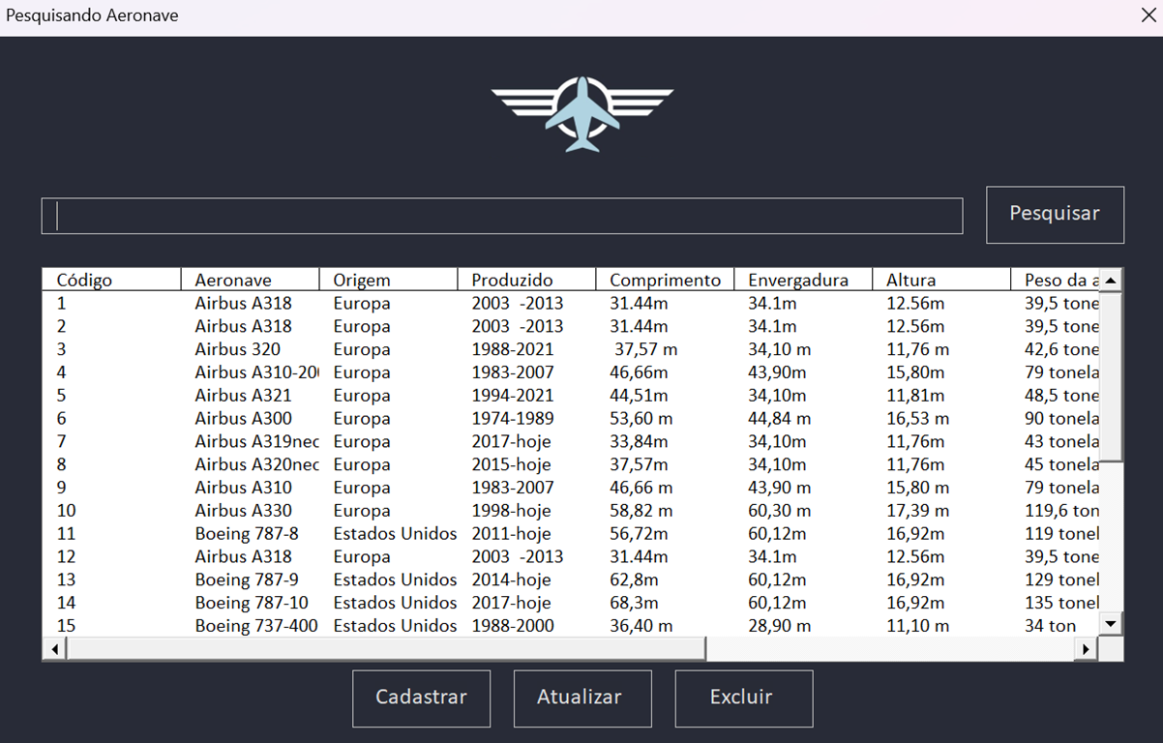
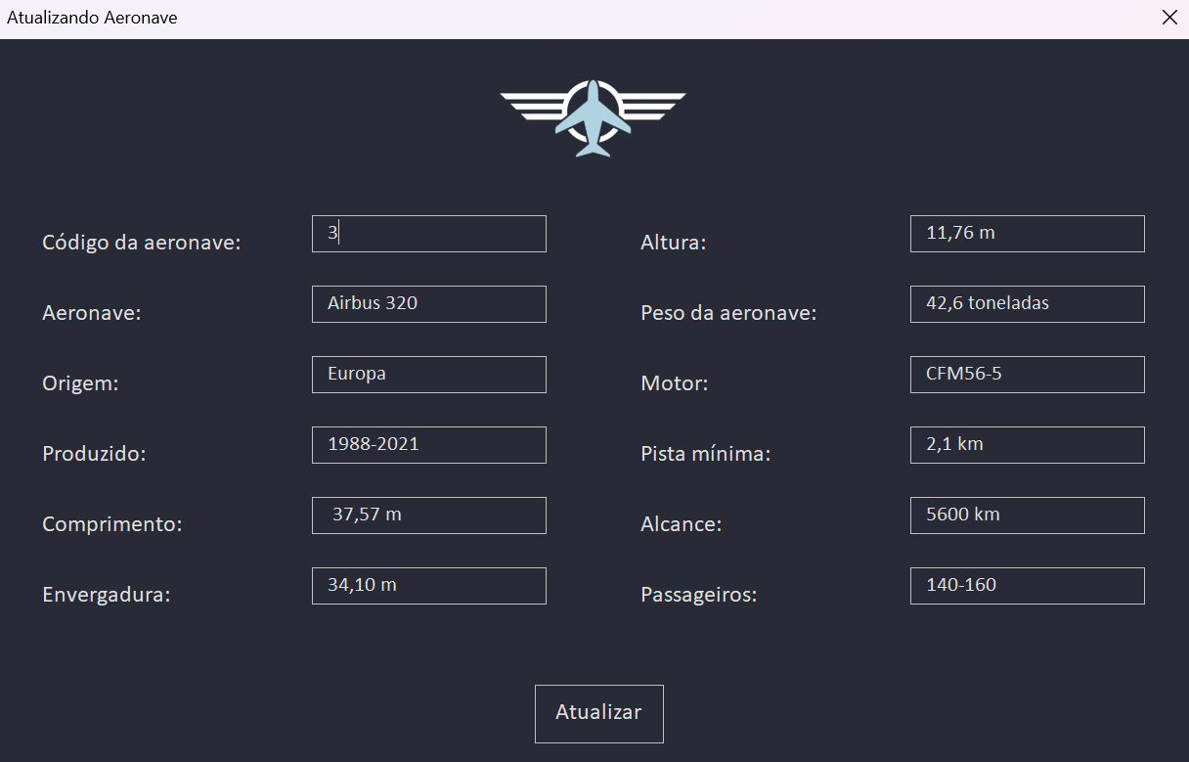

 | PARA REALIZAR A ATUALIZAÇÃO DE DADOS, BASTA SELECIONAR O CAMPO A SER ATUALIZADO E CLICAR EM "ATUALIZAR"
 | LOGO APÓS, SE ABRIRÁ UMA NOVA JANELA PARA A ATUALIZAÇÃO DOS DADOS DA AERONAVE
 | DEPOIS DE REALIZAR A ALTERAÇÃO DOS DADOS, BASTA CLICAR EM "ATUALIZAR"

Página Inicial


W I N G S A F L A R E
 | A I R C R A F T S A T Y O U R F I N G E R T I P S

